界面&功能
经脉系统 |  |  |  | 功能规则

 | 功能入口 |  |  |  | 经脉基本规则
 |  |  |  |  | 1.设计目的是什么
 | 1.主界面点击【经脉】图标进入，也可以和功能NPC对话打开 |  |  |  | ▶ | 提供玩家培养的系统。
 |  |  |  |  | 2.解锁方式
 |  |  |  |  | ▶ | 根据玩家等级开放
 |  |  |  |  | 3.基本规则
 |  |  |  |  | ▶
 |  |  |  |  | ▶
 |  |  |  |  | ▶

 |  |  |  |  | 4.数值节奏
 |  |  |  |  | ▶
 |  |  |  |  | ▶

 | 经脉主界面【当前为示例】
2
3
1
5
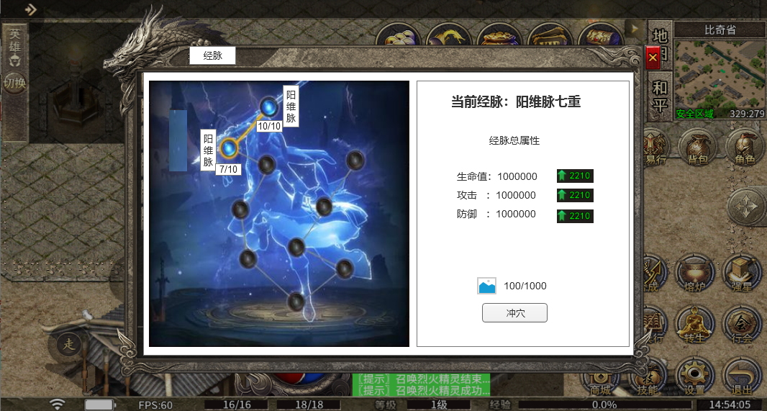
 |  | 1.功能标题与功能说明 |  |  | 1.功能标题与功能说明
 |  | ▶ | 经脉标题 |  | ▶ | 经脉标题
 |  | 2.关闭按钮 |  |  | 2.关闭按钮
 |  | ▶ | 点击关闭界面 |  | ▶ | 点击关闭界面
 |  | 3.背景底图 |  |  | 3.背景底图
 |  | ▶ | 需要有一个合适的底图，一个虚的形象来展现经脉。 |  | ▶ | 需要有一个合适的底图，一个虚的形象来展现经脉。
 |  | 4.经脉点位 |  |  | 4.经脉点位
 |  | ▶ | 经脉有8个点位，分别代表8个经脉。 |  | ▶ | 经脉有8个点位，分别代表8个经脉。
 |  | ▶ | 点位边上需要显示经脉名字： |  | ▶ | 点位边上需要显示经脉名字：
 |  |  | 阳维脉、阴维脉、阳跷脉、阴跷脉、带脉、冲脉、任脉、督脉 |  |  | 阳维脉、阴维脉、阳跷脉、阴跷脉、带脉、冲脉、任脉、督脉
 |  | ▶ | 需要显示经脉点位的等级： |  | ▶ | 需要显示经脉点位的等级：
4
 |  |  | 经脉点位当前的等级/经脉点位最大等级 |  |  | 经脉点位当前的等级/经脉点位最大等级
 |  | ▶ | 经脉点位需要有选中效果 |  |  | 每个经脉的等级可在表里配置
 |  | 5.经脉标题 |  |  | 5.经脉标题
 |  | ▶ | 根据玩家当前等级的经脉，显示具体经脉名字和等级 |  | ▶ | 根据玩家当前等级的经脉，显示具体经脉名字和等级
 |  | 6.经脉加成属性 |  |  | 6.经脉加成属性
 |  | ▶ | 显示经脉当前加成的总属性 |  | ▶ | 显示经脉当前加成的总属性
 |  | ▶ | 在属性后方需要显示下一级增加的属性，需要有颜色区分 |  | ▶ | 在属性后方需要显示下一级增加的属性，需要有颜色区分
 |  | 7.经脉升级 |  |  |  | 如果满级时，则不需要显示下一级属性显示
 |  | ▶ | 显示升级需要的道具图标和数量 |  | 7.经脉升级
6
7
 |  |  | 数量显示：当前玩家拥有的数量/升级需要的数量，当前玩家拥有的数量满足时显示绿色，不满足显示其他显示 |  | ▶ | 显示升级需要的道具图标和数量，点击道具图标会弹出道具tips界面
 |  | ▶ | 冲穴按钮 |  |  | 数量显示：当前玩家拥有的数量/升级需要的数量，当前玩家拥有的数量满足时显示绿色，不满足显示其他显示
 |  |  | 点击升级操作 |  | ▶ | 冲穴按钮
 |  | ▶ | 满级情况处理 |  |  | 如果道具材料不足，提示“xx物品不足！”
 |  |  | 如果经脉满级，则升级区域不显示升级需要的道具和按钮，而是显示“已修炼圆满”标签图片 |  |  | 如果冲穴成功，则提示“冲穴成功！”，并刷新界面。
 |  |  |  |  | ▶ | 满级情况处理
 |  |  |  |  |  | 如果经脉满级，则升级区域不显示升级需要的道具和按钮，而是显示“已修炼圆满”标签图片

 | 无标注版

参考界面
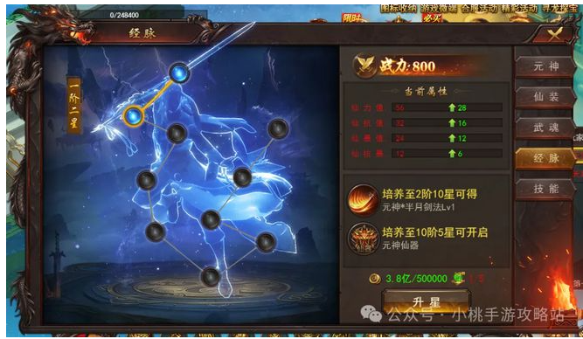
参考图

 | 参考游戏—

